Springの説明
Spring Framework

 | フロントエンド |  | バックエンド（API） | ORM | DB



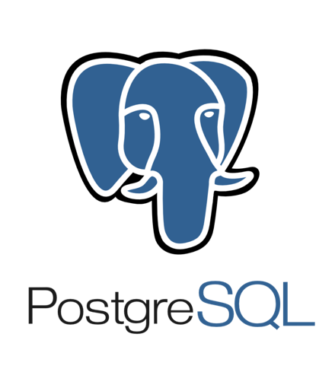
 |  | Ajax




 |  |  |  |  |  | ※他のDBも使うよ

 |  |  | Java、JavaFrameWork、BuildTool...

アーキテクチャの話
販売系システム（（店舗販売）（Webサイト販売））（他には、コンビニ、スーパー、スーツ、コンタクトレンズ、ガソリンスタンド...などなど、色々）

システム（というかアプリの）内容

 | 店舗 | 自社 |  | 外部
 | アクター | 基幹系システム |  | 関連業者
 | 業務担当者 | 店舗管理 |  | 販売商品業者
 | POS | 販売管理 |  | 決済関連業者（決済情報、イベント情報、ポイント情報）
 | （WEB） | 顧客管理
 |  | 売上管理

 |  | 関連システム（勘定系、社員管理系、etc.）

 | アクター | 基幹システム |  | 外部
 | 業務担当者 | 店舗管理 |  | 販売商品業者
 | POS | 販売管理 |  | 決済関連業者（決済情報、イベント情報、ポイント情報）
 | （WEB） | 顧客管理
 |  | 売上管理
 |  |  | 勘定系、社員管理系、etc.

システム構成
 | パターン１
 |  | 基幹系システム

Web・APサーバ

DBサーバ

バッチAPサーバ

 |  | 勘定系システム

Web・APサーバ

DBサーバ

バッチAPサーバ

 |  | ・・・ｎシステム

 | パターン２
 |  | 基幹系システム

Webサーバ
AP（ドメイン）
サーバ

DBサーバ

バッチAPサーバ

 |  | 勘定系システム

Webサーバ
AP（ドメイン）
サーバ

DBサーバ

バッチAPサーバ

 |  | ・・・ｎシステム

